Hoja 1
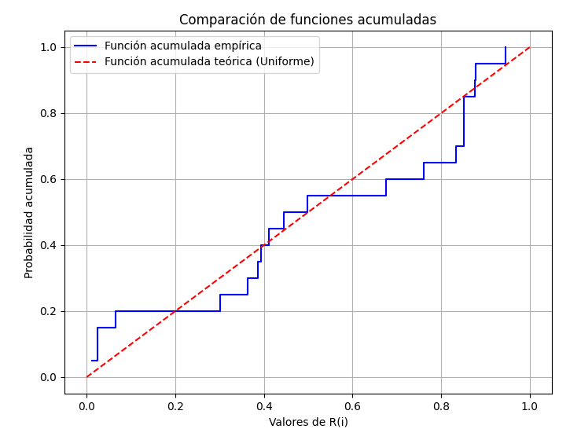
i |  | R(i) | i/n | D+ = i/N - R(i) | (i-1)/N | D- = R(i) - (i-1)/N
1 | 0.86117448013 | 0.011275108447 | 0.05 | 0.038724891553 | 0 | 0.011275108447
2 | 0.68913878382 | 0.023668758347 | 0.1 | 0.076331241653 | 0.05 | -0.026331241653
3 | 0.44907638971 | 0.024679322293 | 0.15 | 0.12532067771 | 0.1 | -0.075320677707
4 | 0.1131045502 | 0.065576676244 | 0.2 | 0.13442332376 | 0.15 | -0.084423323756
5 | 0.63343794142 | 0.30131231195 | 0.25 | -0.051312311951 | 0.2 | 0.10131231195
6 | 0.07907707494 | 0.36403682296 | 0.3 | -0.064036822961 | 0.25 | 0.11403682296
7 | 0.15597120948 | 0.38709899183 | 0.35 | -0.037098991828 | 0.3 | 0.087098991828
8 | 0.36604951217 | 0.39290272989 | 0.4 | 0.0070972701078 | 0.35 | 0.042902729892
9 | 0.85734035424 | 0.4118268696 | 0.45 | 0.0381731304 | 0.4 | 0.0118268696
10 | 0.27035422168 | 0.44568380153 | 0.5 | 0.054316198469 | 0.45 | -0.0043161984693
11 | 0.20279552763 | 0.49869788479 | 0.55 | 0.051302115214 | 0.5 | -0.0013021152142
12 | 0.40553742613 | 0.67503055888 | 0.6 | -0.075030558877 | 0.55 | 0.12503055888
13 | 0.20334408872 | 0.76158460057 | 0.65 | -0.11158460057 | 0.6 | 0.16158460057
14 | 0.73108731664 | 0.83271208553 | 0.7 | -0.13271208553 | 0.65 | 0.18271208553
15 | 0.39511869835 | 0.85068097907 | 0.75 | -0.10068097907 | 0.7 | 0.15068097907
16 | 0.87842547689 | 0.85135203841 | 0.8 | -0.051352038412 | 0.75 | 0.10135203841
17 | 0.02613098732 | 0.85200376944 | 0.85 | -0.0020037694373 | 0.8 | 0.052003769437
18 | 0.83313018787 | 0.87607756376 | 0.9 | 0.023922436241 | 0.85 | 0.026077563759
19 | 0.91425502031 | 0.87758347944 | 0.95 | 0.072416520556 | 0.9 | -0.022416520556
20 | 0.68125477318 | 0.94488125497 | 1 | 0.055118745032 | 0.95 | -0.005118745032
 |  |  |  | Máximo D+ |  | Máximo D-
 |  |  |  | 0.13442332376 |  | 0.18271208553

Prueba de hipótesis |  |  |  | Estadístico | 0.18271208553
Ho | La secuencia se distribuye uniformemente |  |  | Valor Crítico | 0.29408
Ha | La secuencia NO se distribuye uniformemente |  |  | alpha = 0,05
 |  |  |  | N = 20

Conclusión:
Como el estadístico encontrado (0,1821120855) es < al valor crítico (0,29408), no hay suficiente evidencia para rechazar la hipótesis nula, por lo tanto, es correcto afirmar que la secuencia se distribuye uniformemente.

